Emoções por segundo
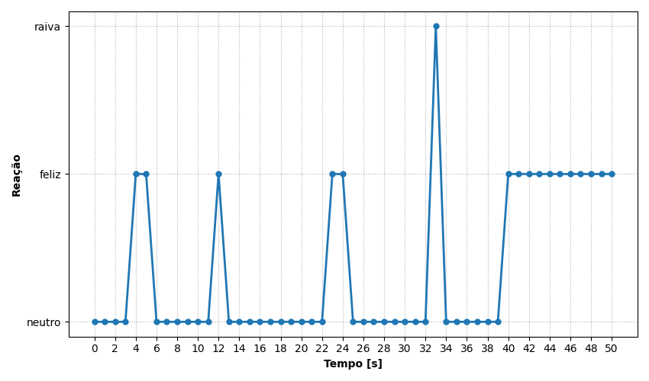
REAÇÃO | TEMPO [s]
neutro | 0
neutro | 1
neutro | 2
neutro | 3
feliz | 4
feliz | 5
neutro | 6
neutro | 7
neutro | 8
neutro | 9
neutro | 10
neutro | 11
feliz | 12
neutro | 13
neutro | 14
neutro | 15
neutro | 16
neutro | 17
neutro | 18
neutro | 19
neutro | 20
neutro | 21
neutro | 22
feliz | 23
feliz | 24
neutro | 25
neutro | 26
neutro | 27
neutro | 28
neutro | 29
neutro | 30
neutro | 31
neutro | 32
raiva | 33
neutro | 34
neutro | 35
neutro | 36
neutro | 37
neutro | 38
neutro | 39
feliz | 40
feliz | 41
feliz | 42
feliz | 43
feliz | 44
feliz | 45
feliz | 46
feliz | 47
feliz | 48
feliz | 49
feliz | 50

Ranking de reações
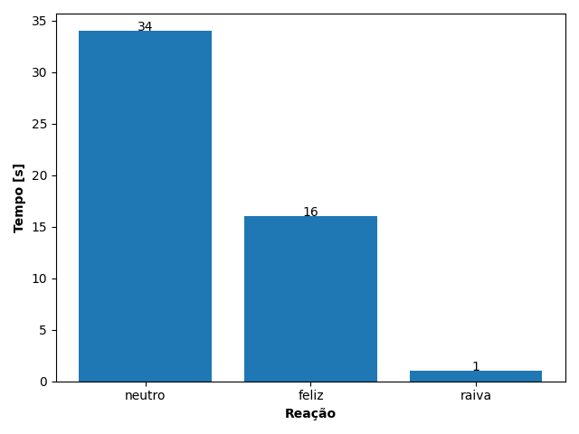
REAÇÃO | TEMPO [s]
neutro | 34
feliz | 16
raiva | 1

